UB-UHb-A-N
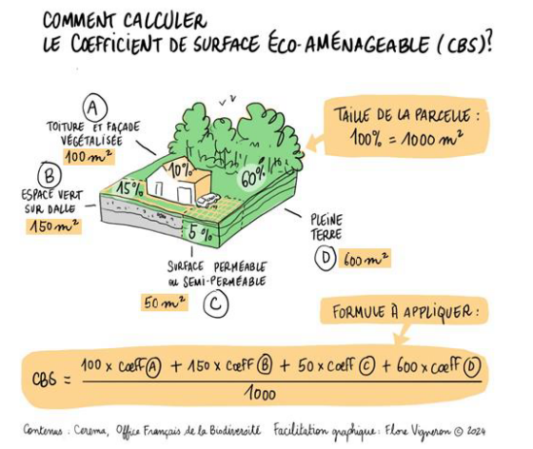
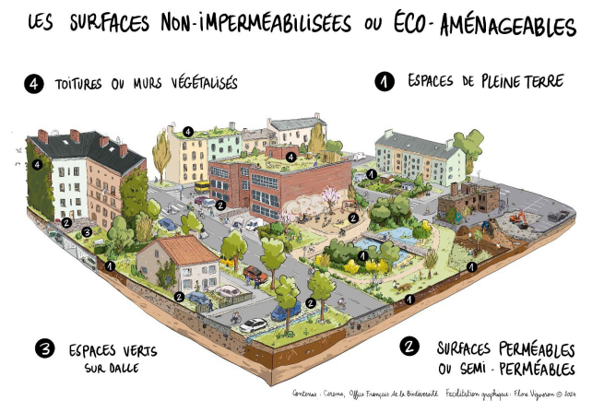

UB - UHb - A - N
Surface de l'unité foncière |  |  |  |  |  | à compléter
Règles |  |  | Résultat situation initiale | Résultat projet
Coefficient de Biotope par Surface ne pourra être inférieur à 30% de l’unité foncière. |  | 30% | #DIV/0! | #DIV/0!
Au moins 20% des surfaces éco-aménageables doivent être en pleine terre et végétalisées |  | 20% | #DIV/0! | #DIV/0!

Feuille de Calcul
Calcul surfaces Eco-Aménageables
 | Règle | Situation initiale |  | Situation après projet
 | Pondération | Surface non pondérée | Surfaces Eco-Aménageables (pondérée) | Surface non pondérée | Surfaces Eco-Aménageables (pondérée)
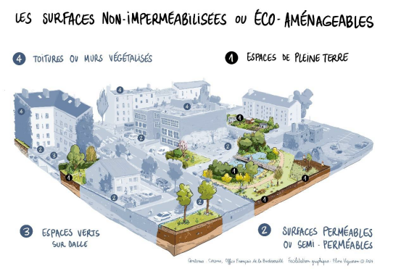
Pleine terre | 100% |  | 0 |  | 0
Surfaces perméables | 50% |  | 0 |  | 0
Espaces verts sur dalles ou toiture / murs végétalisés | 50% |  | 0 |  | 0
Espaces Imperméabilisés | 0% |  | 0 |  | 0
TOTAL surfaces Eco-Aménageables (pondérée) |  |  | 0 |  | 0
TOTAL surface unité foncière |  | 0 |  | 0

 |  |  | à compléter |  | à compléter

